Estadísticas
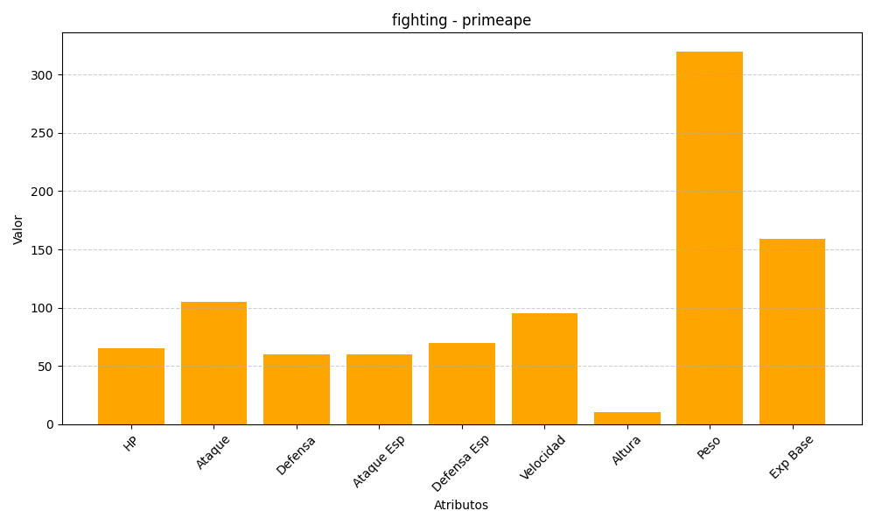
ID | Nombre | Tipo | HP | Ataque | Defensa | Ataque Especial | Defensa Especial | Velocidad | Altura | Peso | Experiencia Base
57 | primeape | fighting | 65 | 105 | 60 | 60 | 70 | 95 | 10 | 320 | 159

